MSUSZ440
MSUSZ440
切削条件参考表 Recommended Milling Conditions

被削材 Work Material |  |  | ステンレス鋼 Stainless Steels SUS304 |  |  |  |  |  | チタン合金 Titanium Alloy Ti-6Al-4V
刃径 Dia. | 刃長 Length of Cut | 刃径と刃長の比 L/D | 側面 Side Milling |  | 溝 Slotting |  | ドリリング Drilling |  | 側面 Side Milling |  | 溝 Slotting |  | ドリリング Drilling
 |  |  | 回転数 Spindle Speed | 送り速度 Feed | 回転数 Spindle Speed | 送り速度 Feed | 回転数 Spindle Speed | 送り速度 Feed | 回転数 Spindle Speed | 送り速度 Feed | 回転数 Spindle Speed | 送り速度 Feed | 回転数 Spindle Speed | 送り速度 Feed
 |  |  | min-1 | mm/min | min-1 | mm/min | min-1 | mm/min | min-1 | mm/min | min-1 | mm/min | min-1 | mm/min
1 | 2 | 2 | 18,000 | 600 | 15,000 | 200 | 15,000 | 50 | 16,800 | 600 | 13,500 | 200 | 13,500 | 50
 | 3 | 3 | 16,000 | 500 | 12,000 | 150 | 12,000 | 30 | 14,900 | 500 | 10,800 | 150 | 10,800 | 30
1.5 | 3 | 2 | 12,500 | 700 | 11,000 | 220 | 11,000 | 50 | 11,700 | 700 | 10,000 | 220 | 10,000 | 50
 | 4.5 | 3 | 11,000 | 550 | 8,500 | 160 | 8,500 | 30 | 10,300 | 550 | 7,700 | 160 | 7,700 | 30
2 | 4 | 2 | 10,000 | 850 | 8,600 | 240 | 8,600 | 50 | 9,300 | 850 | 7,800 | 240 | 7,800 | 50
 | 6 | 3 | 8,500 | 650 | 7,300 | 180 | 7,300 | 30 | 7,900 | 650 | 6,600 | 180 | 6,600 | 30
2.5 | 5 | 2 | 8,200 | 1,000 | 7,600 | 280 | 7,600 | 50 | 7,600 | 1,000 | 6,900 | 280 | 6,900 | 50
 | 7.5 | 3 | 7,100 | 750 | 6,300 | 200 | 6,300 | 30 | 6,600 | 750 | 5,700 | 200 | 5,700 | 30
3 | 6 | 2 | 7,200 | 1,100 | 6,800 | 300 | 6,800 | 50 | 6,700 | 1,100 | 6,200 | 300 | 6,200 | 50
 | 9 | 3 | 6,000 | 800 | 5,400 | 220 | 5,400 | 30 | 5,600 | 800 | 4,900 | 220 | 4,900 | 30
3.5 | 7 | 2 | 6,700 | 1,150 | 5,700 | 330 | 5,700 | 50 | 6,200 | 1,150 | 5,200 | 330 | 5,200 | 50
 | 10.5 | 3 | 5,500 | 900 | 4,800 | 230 | 4,800 | 30 | 5,100 | 900 | 4,400 | 230 | 4,400 | 30
4 | 8 | 2 | 6,400 | 1,200 | 5,300 | 330 | 5,300 | 50 | 6,000 | 1,200 | 4,800 | 330 | 4,800 | 50
 | 12 | 3 | 5,400 | 920 | 4,400 | 230 | 4,400 | 30 | 5,000 | 920 | 4,000 | 230 | 4,000 | 30
4.5 | 9 | 2 | 6,000 | 1,200 | 4,900 | 350 | 4,900 | 50 | 5,600 | 1,200 | 4,500 | 350 | 4,500 | 50
 | 13.5 | 3 | 5,200 | 1,000 | 4,000 | 240 | 4,000 | 30 | 4,800 | 1,000 | 3,700 | 240 | 3,700 | 30
5 | 10 | 2 | 5,600 | 1,200 | 4,600 | 360 | 4,600 | 50 | 5,200 | 1,200 | 4,200 | 360 | 4,200 | 50
 | 15 | 3 | 5,000 | 1,000 | 3,700 | 240 | 3,700 | 30 | 4,700 | 1,000 | 3,400 | 240 | 3,400 | 30
5.5 | 11 | 2 | 5,300 | 1,200 | 4,400 | 380 | 4,400 | 50 | 4,900 | 1,200 | 4,000 | 380 | 4,000 | 50
 | 16.5 | 3 | 4,800 | 1,000 | 3,400 | 250 | 3,400 | 30 | 4,500 | 1,000 | 3,100 | 250 | 3,100 | 30
6 | 12 | 2 | 5,000 | 1,200 | 4,200 | 400 | 4,200 | 50 | 4,600 | 1,200 | 3,800 | 400 | 3,800 | 50
 | 18 | 3 | 4,500 | 1,000 | 3,200 | 250 | 3,200 | 30 | 4,200 | 1,000 | 2,900 | 250 | 2,900 | 30
切り込み量 Depth of Cut （D：刃径 Dia.） |  |  | 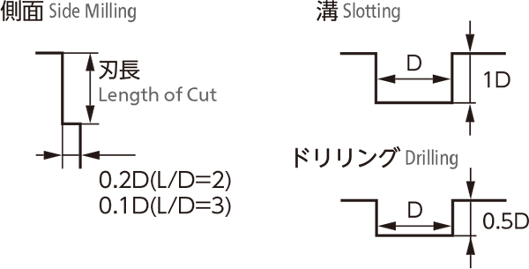 |  |  |  |  |  | 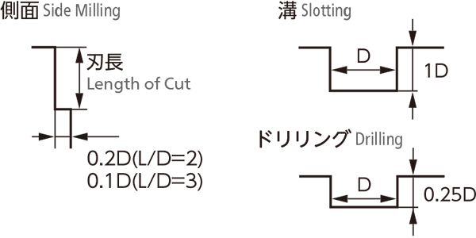
備考 Notes |  |  | ※工具長測定は、子刃を測定してください。 ※機械剛性や被削材の保持状態等により切削条件を調整してください。 また実際の加工では加工形状、目的、使用機械等により条件を調整してください。 ※回転数と送り速度は同じ割合で調整してください。 ※水溶性切削油のご使用をお奨めします。 ※クーラントは、出来る限り流量を多く、圧力は高くして、切りくずが排出されるように供給してください。 ※ドリリング時に切りくずの排出が良好でない場合は、軸方向の切り込み深さや送り速度を調整してください。 ※切りくずの排出が良好でない場合、工具のチッピングや折損の要因になる恐れがありますのでご注意ください。 ※ミーリングチャック、機械は出来るだけ剛性のあるものをお奨めします。 ※工具突出し量は出来るだけ短くしてください。 ※Please choose the short end tooth when measure the tool length. ※Adjust milling condition conforming with machine rigidity and clamping condition. Final milling conditions are subject to machining profile, purpose and machine status. ※Adjust both Spindle Speed and Feed at the same rate. ※Water soluble cutting fluid is recommended. ※Please increasing the coolant flow rate and pressure as much as possible, and supply it sufficiently to the machining point and flute. ※Please change the Depth of Cut or Feed when chips could not remove smoothly during drilling. ※Please be noted there would be a possible tool chipping or breakage when the chip removal is insufficient. ※Use a rigid and precise machine and chuck holder. ※Overhang of end mill should be as short as possible from spindle nose.

